Гирлянда - Нить
 |  | «Ugla» — ваш надежный партнер в создании праздника! Офис: 350004, г. Краснодар, ул. Кожевенная 54/1, офис 58 Склад: 196624, г. Санкт-Петербург, Пушкинский район, пос. Шушары, Московское шоссе, д. 19, строение 3
 |  | https://ugla.shop/
 | Определите Вашу скидку на первом листе прайс-заказа и введите ее |  |  |  |  |  |  |  |  |  |  | ВВЕДИТЕ ВАШУ СКИДКУ: 20
Фото |  | Артикул | Наименование | Цена розничная, руб. | Цена с учетом скидки, руб. | Сумма заказа, руб. | Количество ЗАКАЗ | Остаток на складе СПБ, шт либо количество предзаказ | Материал | Свечение | Кол-во диодов | Мощность, Вт | Степень защиты (IP) | Максимальное количество соединений | Номинальное напряжение (вольт) | Шнур питания, блок питания | Количество в транспортном Коробе
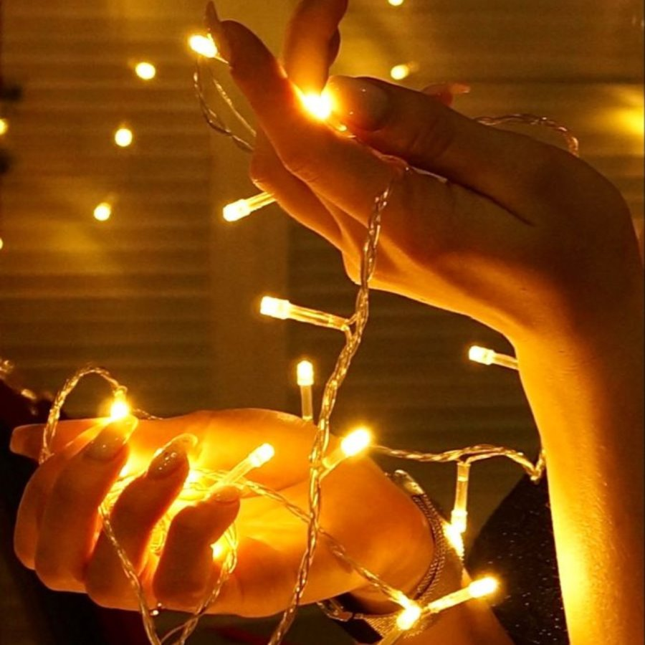
 |  |  |  |  |  |  |  |  | Power (W) IP grade Max. connecting
 |  | GLS500-220V-D50-10cm-CW-BW | Гирлянда светодиодная String Light 5 м, свет теплый белый постоянный, провод ПВХ прозрачный, 50 диодов, шаг диодов 10 см | 2100.00 | 2100.00 | 0 | 0 | остаток 399 | Провод ПВХ прозрачный | Постоянный теплый белый Warm White (2700-2900K) | 50 | 3.5W | IP65 | 40 | 220 | Шнур питания 1,5 м в комплекте | 20
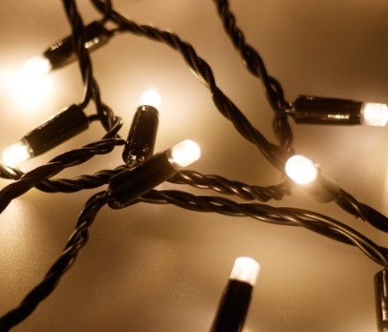 |  | GLS500-220V-D50-10cm-WW-BW | Гирлянда светодиодная String Light 5 м, свет теплый белый постоянный, провод ПВХ черный, 50 диодов, шаг диодов 10 см | 2100.00 | 2100.00 | 0 | 0 | остаток 398 | Провод ПВХ черный | Постоянный теплый белый Warm White (2700-2900K) | 50 | 3.5W | IP65 | 40 | 220 | Шнур питания 1,5 м в комплекте | 20
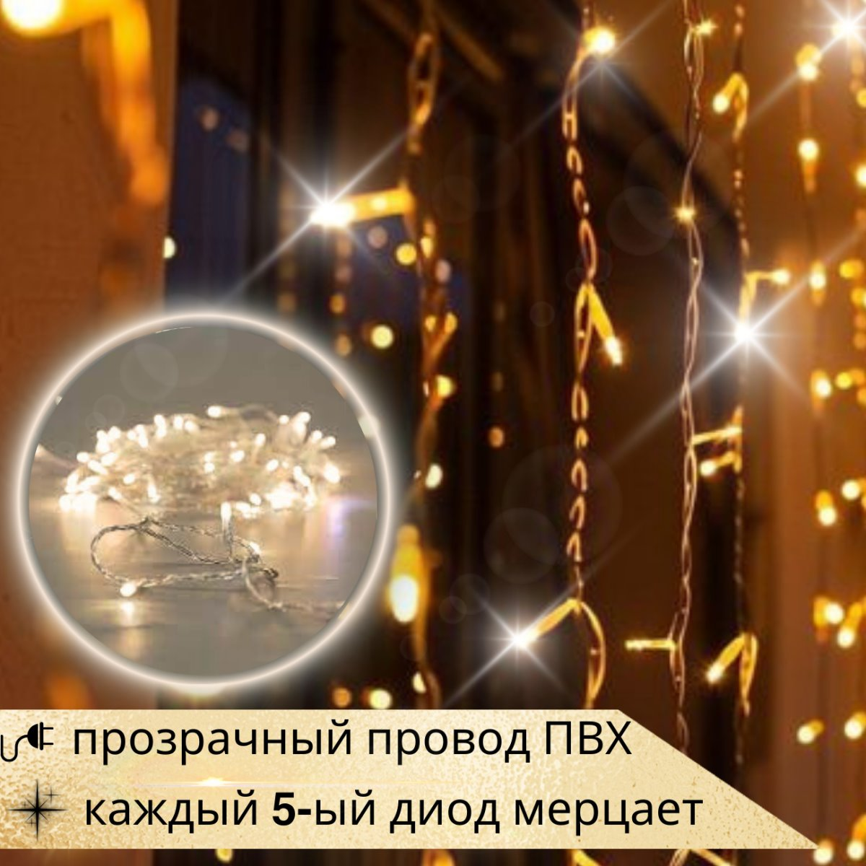 |  | GLS500-220V-D50-10cm-WW-BWF | Гирлянда светодиодная String Light 5 м, свет теплый белый, провод ПВХ прозрачный, 50 диодов, шаг диодов 10 см, каждый 5 диод мерцает | 2360.00 | 2360.00 | 0 | 0 | остаток 354 | Провод ПВХ прозрачный | Постоянный теплый белый Warm White (2700-2900K), каждый 5 диод мерцает | 50 | 3.5W | IP65 | 40 | 220 | Шнур питания 1,5 м в комплекте | 20
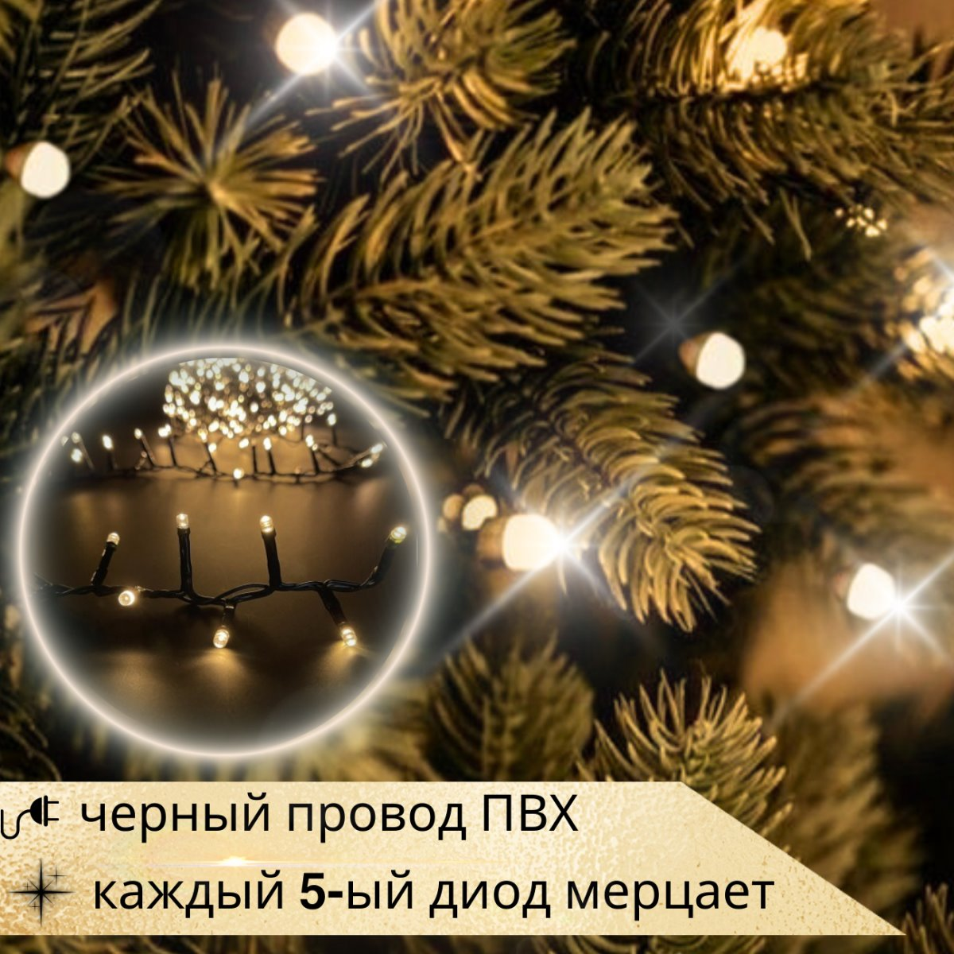 |  | GLS500-220V-D50-10cm-WW-BWF-1 | Гирлянда светодиодная String Light 5 м, свет теплый белый, провод ПВХ черный, 50 диодов, шаг диодов 10 см, каждый 5 диод мерцает | 2360.00 | 2360.00 | 0 | 0 | остаток 345 | Провод ПВХ черный | Постоянный теплый белый Warm White (2700-2900K), каждый 5 диод мерцает | 50 | 3.5W | IP65 | 40 | 220 | Шнур питания 1,5 м в комплекте | 20
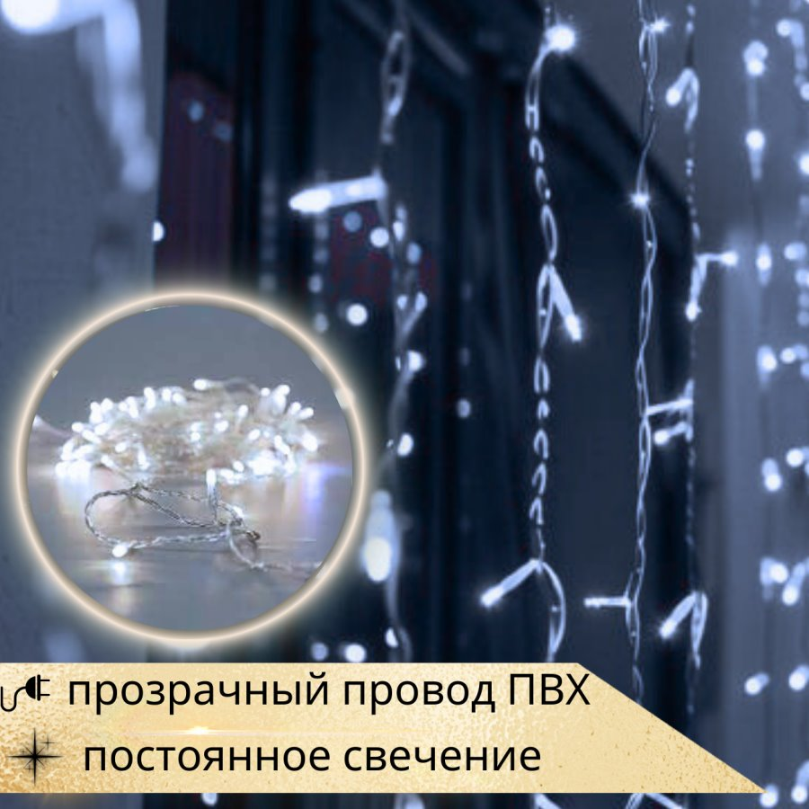 |  | GLS500-220V-D50-10cm-CW-TW | Гирлянда светодиодная String Light 5 м, свет холодный белый постоянный, провод ПВХ прозрачный, 50 диодов, шаг диодов 10 см | 2060.00 | 2060.00 | 0 | 0 | остаток 399 | Провод ПВХ прозрачный | Постоянный холодный белый Cool white (7000-9000K) | 50 | 3.5W | IP65 | 40 | 220 | Шнур питания 1,5 м в комплекте | 20
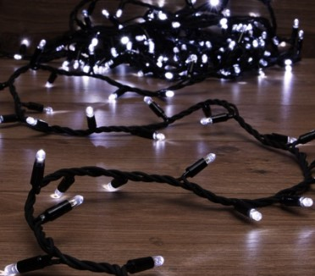 |  | GLS500-220V-D50-10cm-CW-BW-1 | Гирлянда светодиодная String Light 5 м, свет холодный белый постоянный, провод ПВХ черный, 50 диодов, шаг диодов 10 см | 2060.00 | 2060.00 | 0 | 0 | остаток 399 | Провод ПВХ черный | Постоянный холодный белый Cool white (7000-9000K) | 50 | 3.5W | IP65 | 40 | 220 | Шнур питания 1,5 м в комплекте | 20
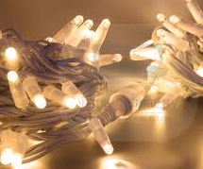 |  | RNL2C-220V-W100-W10.0M-WW | Гирлянда светодиодная String Light, 220V, длина 10м, 100 leds, расстяние между светодиодами: 10 см, белый резиновый (каучуковый) провод, матовый колпачок, диаметр медного провода: 1*0.5мм2, без шнура питания, IP67, свет постоянный теплый белый Warm White (2700-2900K) Макс. подключение: 20 комплектов. Мощность: 6,8 Вт | 2889.00 | 2889.00 | 0 | 0 | предзаказ на заводе от 200 шт | Провод каучук белый | Постоянный теплый белый Warm White (2700-2900K) | 100 | 6,8W | IP67 | 20 | 220 | Шнур питания в комплект не входит | 20
 |  | RNL2C-220V-W100-BK10.0M-WW | Гирлянда светодиодная String Light, 220V, длина 10м, 100 leds, расстяние между светодиодами: 10 см, черный резиновый (каучуковый) провод, матовый колпачок, диаметр медного провода: 1*0.5мм2, без шнура питания, IP67, свет постоянный теплый белый Warm White (2700-2900K) Макс. подключение: 20 комплектов. Мощность: 6,8 Вт | 2889.00 | 2889.00 | 0 | 0 | предзаказ на заводе от 200 шт | Провод каучук черный | Постоянный теплый белый Warm White (2700-2900K) | 100 | 6,8W | IP67 | 20 | 220 | Шнур питания в комплект не входит | 20
 |  | RNL2C-24V-W98-W9.8M-WW | Гирлянда светодиодная String Light, 24V, длина 9.8м, 98 leds, расстояние между диодами: 10см, белый резиновый (каучуковый) провод, прозрачный колпачок, диаметр медного провода:1*0.5мм2, IP 67, свет постоянный теплый белый Warm White (3000K) Макс. количество соединений: 5 комплектов. Мощность: 4.8W, трансформатор (блок питания) в комплект не входит | 3610.00 | 3610.00 | 0 | 0 | предзаказ на заводе от 200 шт | Провод каучук белый | Постоянный теплый белый Warm White (2700-2900K) | 98 | 4,8W | IP67 | 20 | 24 | Шнур питания и блок питания в комплект не входит | 20
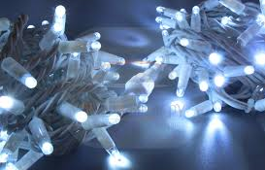 |  | RNL2C-24V-W98-W9.8M-W | Гирлянда светодиодная String Light, 24V, длина 9.8м, 98 leds, расстояние между диодами: 10см, белый резиновый (каучуковый) провод, прозрачный колпачок, диаметр медного провода:1*0.5мм2, IP 67, свет постоянный холодный белый Cool white (7000-9000K) Макс. количество соединений: 5 комплектов. Мощность: 4.8W, трансформатор (блок питания) в комплект не входит | 3610.00 | 3610.00 | 0 | 0 | предзаказ на заводе от 200 | Провод каучук белый | Постоянный холодный белый Cool white (7000-9000K) | 98 | 4,8W | IP67 | 20 | 24 | Шнур питания и блок питания в комплект не входит | 20
 |  | RGL2C-24V-W98-В9.8M-WW | Гирлянда светодиодная String Light, 24V, длина 9.8м, 98 leds, расстояние между диодами: 10см, черный резиновый (каучуковый) провод, прозрачный колпачок, диаметр медного провода:1*0.5мм2, IP 67, свет постоянный теплый белый Warm White (3000K) Макс. количество соединений: 5 комплектов. Мощность: 4.8W, трансформатор (блок питания) в комплект не входит | 3610.00 | 3610.00 | 0 | 0 | предзаказ на заводе от 200 | Провод каучук черный | Постоянный теплый белый Warm White (2700-2900K) | 98 | 4,8W | IP67 | 20 | 24 | Шнур питания и блок питания в комплект не входит | 20

ИП Мусатова Мария Геннадьевна ИНН: 230806062720

Гирлянда - Бахрома
 |  | «Ugla» — ваш надежный партнер в создании праздника! Офис: 350004, г. Краснодар, ул. Кожевенная 54/1, офис 58 Склад: 196624, г. Санкт-Петербург, Пушкинский район, пос. Шушары, Московское шоссе, д. 19, строение 3

 |  | https://ugla.shop/
 | Определите Вашу скидку на первом листе прайс-заказа и введите ее |  |  |  |  |  |  |  |  |  | ВВЕДИТЕ ВАШУ СКИДКУ: 20
Фото |  | Артикул | Наименование | Цена розничная, руб. | Цена с учетом скидки, руб. | Сумма заказа, руб. | Количество ЗАКАЗ | Остаток на складе СПБ, шт либо количество предзаказ | Материал | Свечение | Кол-во диодов | Мощность, Вт | Степень защиты (IP) | Максимальное количество соединений | Номинальное напряжение (вольт) | Шнур питания, блок питания | Количество в транспортном Коробе
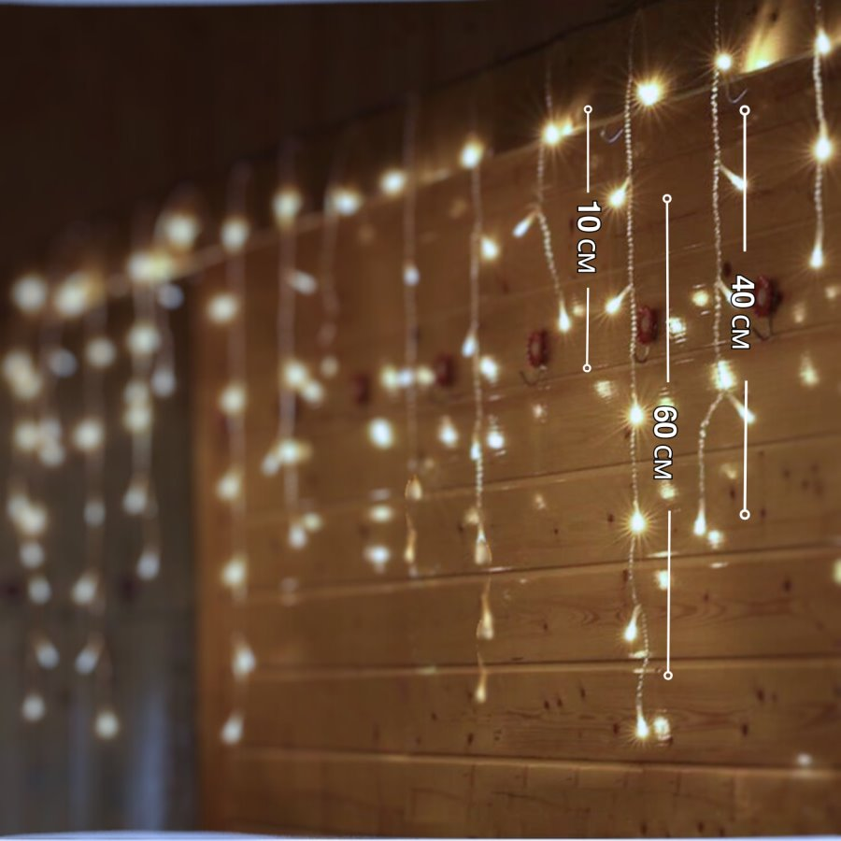
 |  |  |  |  |  | 0 |  |  |  |  | Power (W) IP grade Max. connecting
 |  | GLI200-220V-D120-H60-10cm-WW-TW | Гирлянда светодиодная Icicle Light 2 м, теплый белый постоянный, провод ПВХ прозрачный, высота нитей 40+60+10+60+40 см, шаг 10см,120 диодов | 3390.00 | 3390.00 | 0 | 0 | остаток 997 | Провод ПВХ прозрачный | Постоянный теплый белый Warm White (2700-2900K) | 120 | 7W | IP65 | 20 | 220 | Шнур питания 1,5 м в комплекте | 10
 |  | GLI200-220V-D120-H60-10cm-CW-TW | Гирлянда светодиодная Icicle Light 2 м, холодный белый постоянный, провод ПВХ прозрачный, высота нитей 40+60+10+60+40 см, шаг 10см,120 диодов | 3390.00 | 3390.00 | 0 |  | остаток 499 | Провод ПВХ прозрачный | Постоянный холодный белый Cool white (7000-9000K) | 120 | 7W | IP65 | 20 | 220 | Шнур питания 1,5 м в комплекте | 10
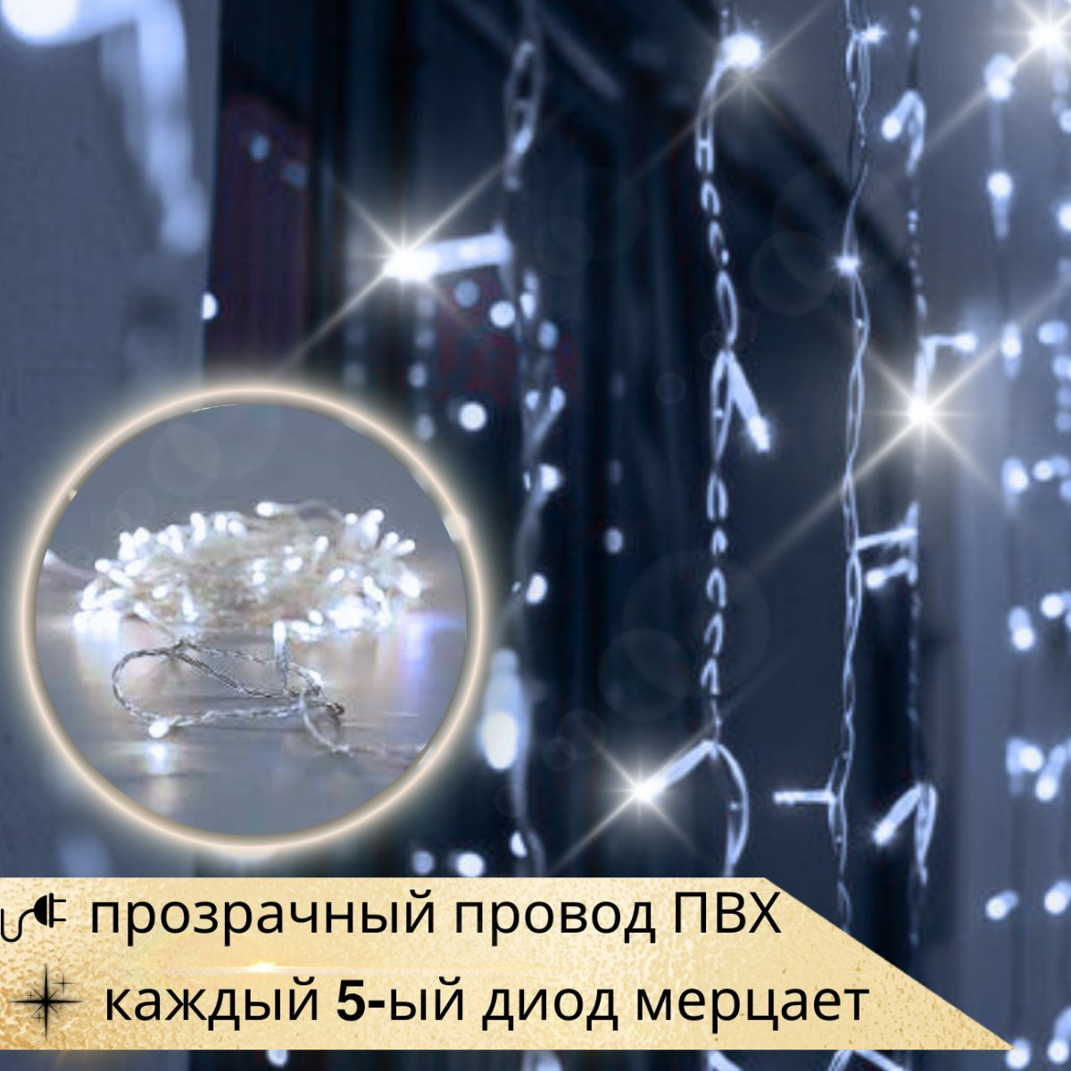 |  | GLI200-220V-D120-H60-10cm-CW-TWF | Гирлянда светодиодная Icicle Light 2 м, холодный белый, провод ПВХ прозрачный, высота нитей 40+60+10+60+40 см, шаг 10 см,120 диодов, каждый 5 мерцает | 3680.00 | 3680.00 | 0 |  | остаток 499 | Провод ПВХ прозрачный | Постоянный холодный белый Cool white (7000-9000K), каждый 5 диод мерцает | 120 | 7W | IP65 | 20 | 220 | Шнур питания 1,5 м в комплекте | 10
 |  | GLI300-220V-D120-H60-10cm-CW-TW | Гирлянда светодиодная Icicle Light 3 м, холодный белый постоянный, провод ПВХ прозрачный, высота нитей 30+40+60+40+30 см, шаг 10см,120 диодов | 3390.00 | 3390.00 | 0 |  | остаток 334 | Провод ПВХ прозрачный | Постоянный холодный белый Cool white (7000-9000K) | 120 | 7W | IP65 | 20 | 220 | Шнур питания 1,5 м в комплекте | 10
 |  | GLI300-220V-D120-H60-10cm-CW-TWF | Гирлянда светодиодная Icicle Light 3 м, холодный белый, провод ПВХ прозрачный, высота нитей 30+40+60+40+30 см, шаг 10см,120 диодов, каждый 5 мерцает | 3680.00 | 3680.00 | 0 |  | остаток 331 | Провод ПВХ прозрачный | Постоянный холодный белый Cool white (7000-9000K), каждый 5 диод мерцает | 120 | 7W | IP65 | 20 | 220 | Шнур питания 1,5 м в комплекте | 10
 |  | GLI300-220V-D120-H60-10cm-WW-TW | Гирлянда светодиодная Icicle Light 3м, теплый белый постоянный, провод ПВХ прозрачный, высота нитей 30+40+60+40+30см, шаг нитей и диодов 10см,120 диодов | 3460.00 | 3460.00 | 0 | 0 | остаток 656 | Провод ПВХ прозрачный | Постоянный теплый белый Warm White (2700-2900K) | 120 | 7W | IP65 | 20 | 220 | Шнур питания 1,5 м в комплекте | 10
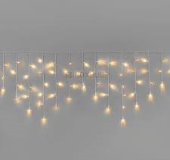 |  | INL2C-220V-W120(3+4+6+4+3)-W3.0m-10cm-WW-E | Гирлянда светодиодная Бахрома 3м (Icicle Light), 220В, размер 3.0мx0,6 м, 120 leds, расстояние между светодиодами:10см, самая длинная нить: 0.6м, последовательность нитей: 30+40+60+40+30 см, белый резиновый (каучуковый) провод, матовый колпачок, диаметр медного провода: 1*0.5мм2, без шнура питания, IP 67, свет постоянный теплый белый Warm White (2700-2900K)/ холодный постоянный белый Cool white (7000-9000K) Макс. подключение: 15 комплектов Мощность: 7.2W | 3800.00 | 3800.00 | 0 | 0 | предзаказ на заводе от 50 | Провод каучук белый | Постоянный теплый белый Warm White (2700-2900K)/Cool white (7000-9000K) | 120 | 7,2W | IP67 | 15 | 220 | Шнур питания в комплект не входит | 10
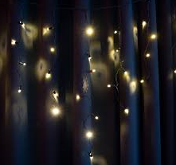 |  | INL2C-220V-W120(3+4+6+4+3)-BK3.0m-10cm-WW-E | Гирлянда светодиодная Бахрома 3м (Icicle Light), 220В, размер 3.0мx0,6 м, 120 leds, расстояние между светодиодами:10см, самая длинная нить: 0.6м, последовательность нитей: 30+40+60+40+30 см, черный резиновый (каучуковый) провод, матовый колпачок, диаметр медного провода: 1*0.5мм2, без шнура питания, IP 67, свет постоянный теплый белый Warm White (2700-2900K)/ холодный постоянный белый Cool white (7000-9000K) Макс. подключение: 15 комплектов Мощность: 7.2W | 3800.00 | 3800.00 | 0 | 0 | предзаказ на заводе от 50 | Провод каучук черный | Постоянный теплый белый Warm White (2700-2900K)/Cool white (7000-9000K) | 120 | 7,2W | IP67 | 15 | 220 | Шнур питания в комплект не входит | 10
 |  | INL2C-220V-W120(3+4+6+4+3)-W3.0m-10cm-WW-E | Гирлянда светодиодная Бахрома 2м (Icicle Light), 220В, размер 2.0мx0,6 м, 120 leds, расстояние между светодиодами:10см, самая длинная нить: 0.6м, последовательность нитей: 40+60+100+60+40 см, белый резиновый (каучуковый) провод, матовый колпачок, диаметр медного провода: 1*0.5мм2, без шнура питания, IP 67, свет постоянный теплый белый Warm White (2700-2900K)/ холодный постоянный белый Cool white (7000-9000K) Макс. подключение: 15 комплектов Мощность: 7.2W | 4350.00 | 4350.00 | 0 |  | предзаказ на заводе от 50 | Провод каучук белый | Постоянный теплый белый Warm White (2700-2900K)/Cool white (7000-9000K) | 120 | 7,2W | IP67 | 15 | 220 | Шнур питания в комплект не входит | 10
 |  | INL2C-220V-W120(3+4+6+4+3)-BK3.0m-10cm-WW-E | Гирлянда светодиодная Бахрома 2м (Icicle Light), 220В, размер 2.0мx0,6 м, 120 leds, расстояние между светодиодами:10см, самая длинная нить: 0.6м, последовательность нитей: 40+60+100+60+40 см, черный резиновый (каучуковый) провод, матовый колпачок, диаметр медного провода: 1*0.5мм2, без шнура питания, IP 67, свет постоянный теплый белый Warm White (2700-2900K)/ холодный постоянный белый Cool white (7000-9000K) Макс. подключение: 15 комплектов Мощность: 7.2W | 4350.00 | 4350.00 | 0 | 0 | предзаказ на заводе от 50 | Провод каучук черный | Постоянный теплый белый Warm White (2700-2900K)/Cool white (7000-9000K) | 120 | 7,2W | IP67 | 15 | 220 | Шнур питания в комплект не входит | 10
ИП Мусатова Мария Геннадьевна ИНН: 230806062720 |  |  |  |  |  | 0

Гирлянда - Занавес
 |  |  | «Ugla» — ваш надежный партнер в создании праздника! Офис: 350004, г. Краснодар, ул. Кожевенная 54/1, офис 58 Склад: 196624, г. Санкт-Петербург, Пушкинский район, пос. Шушары, Московское шоссе, д. 19, строение 3
 |  |  | https://ugla.shop/

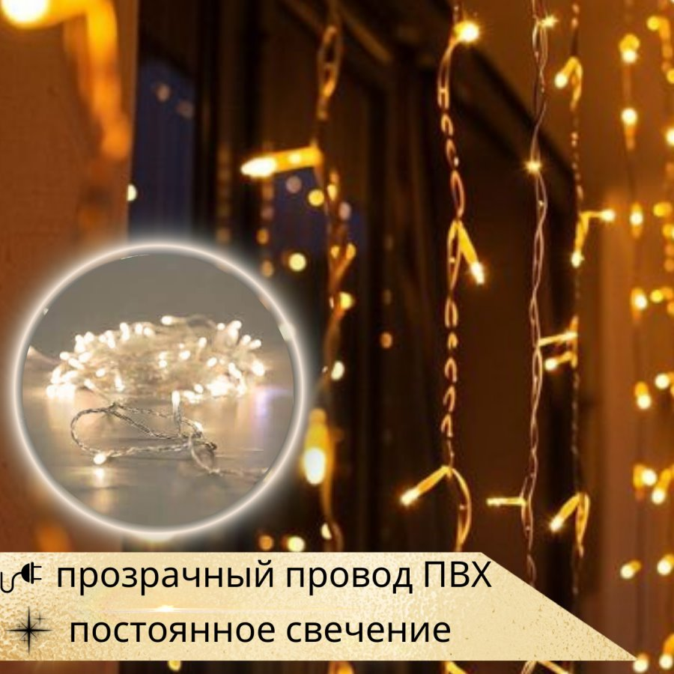
 | Определите Вашу скидку на первом листе прайс-заказа и введите ее |  |  |  |  |  |  |  |  |  |  |  | ВВЕДИТЕ ВАШУ СКИДКУ: 20
Фото |  | Артикул |  | Наименование | Цена розничная, руб. | Цена с учетом скидки, руб. | Сумма заказа, руб. | Количество ЗАКАЗ | Остаток на складе СПБ, шт либо количество предзаказ | Материал | Свечение | Кол-во диодов | Высота нитей | Мощность, Вт | Степень защиты (IP) | Максимальное количество соединений | Номинальное напряжение (вольт) | Шнур питания, блок питания | Количество в транспортном Коробе
 |  |  |  |  |  |  | #REF! |  |  |  |  |  | Power (W) IP grade Max. connecting
 |  | GLC200-220V-D1200-H600-10cm-WW-TW |  | Гирлянда светодиодная Curtain Light 2 м, провод ПВХ прозрачный, высота нитей 6 м, шаг нитей и диодов 10 см, 1200 диодов, свет постоянный теплый белый | 23483.00 | 23483.00 | 0 | 0 | остаток 99 | Провод ПВХ прозрачный | Постоянный теплый белый Warm White (2700-2900K) | 1200 | 6м | 70W | IP65 | 4 | 220 | Шнур питания 1,5 м в комплекте | 1
 |  | GLC200-220V-D1200-H600-10cm-CW-TW |  | Гирлянда светодиодная Curtain Light 2 м, провод ПВХ прозрачный, высота нитей 6 м, шаг нитей и диодов 10 см,1200 диодов, свет постоянный холодный белый | 22820.00 | 22820.00 | 0 | 0 | остаток 49 | Провод ПВХ прозрачный | Постоянный холодный белый Cool white (7000-9000K) | 1200 | 6м | 70W | IP65 | 4 | 220 | Шнур питания 1,5 м в комплекте | 1
 |  | GLC200-220V-D1800-H900-10cm-WW-TW |  | Гирлянда светодиодная Curtain Light 2 м, провод ПВХ прозрачный, высота нитей 9 м, шаг нитей и диодов 10 см, 1800 диодов, свет постоянный теплый белый | 33220.00 | 33220.00 | 0 | 0 | остаток 99 | Провод ПВХ прозрачный | Постоянный теплый белый Warm White (2700-2900K) | 1800 | 9м | 140W | IP65 | 2 | 220 | Шнур питания 1,5 м в комплекте | 1
 |  | GLC200-220V-D1800-H900-10cm-CW-TW |  | Гирлянда светодиодная Curtain Light 2 м, провод ПВХ прозрачный, высота нитей 9 м, шаг нитей и диодов 10 см,1800 диодов, свет постоянный холодный белый | 32220.00 | 32220.00 | 0 |  | остаток 49 | Провод ПВХ прозрачный | Постоянный холодный белый Cool white (7000-9000K) | 1800 | 9м | 140W | IP65 | 2 | 220 | Шнур питания 1,5 м в комплекте | 1
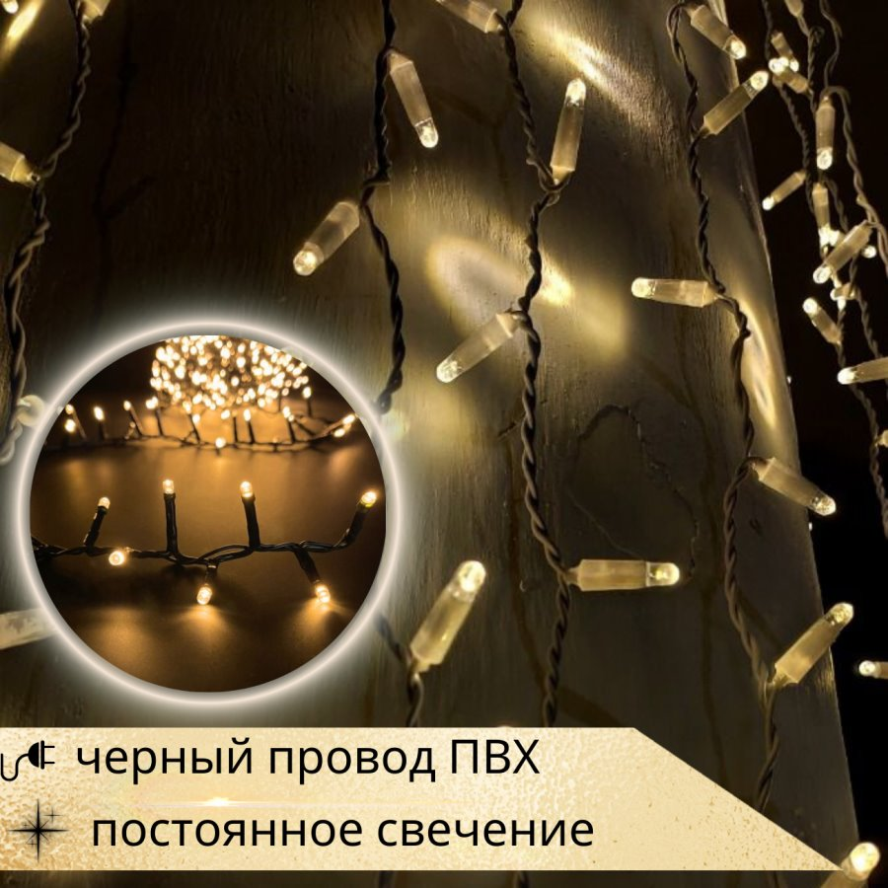 |  | GLC200-220V-D1200-H600-10cm-WW-BW |  | Гирлянда светодиодная Curtain Light 2 м, провод ПВХ черный, высота нитей 6 м, шаг нитей и диодов 10 см, 1200 диодов, свет постоянный теплый белый | 23480.00 | 23480.00 | 0 |  | остаток 49 | Провод ПВХ черный | Постоянный теплый белый Warm White (2700-2900K) | 1200 | 6м | 70W | IP65 | 4 | 220 | Шнур питания 1,5 м в комплекте | 1
 |  | GLC200-220V-D1800-H900-10cm-WW-BW |  | Гирлянда светодиодная Curtain Light 2 м, провод ПВХ черный, высота нитей 9 м, шаг нитей и диодов 10 см, 1800 диодов, свет постоянный теплый белый | 32220.00 | 32220.00 | 0 |  | остаток 49 | Провод ПВХ черный | Постоянный теплый белый Warm White (2700-2900K) | 1800 | 9м | 140W | IP65 | 2 | 220 | Шнур питания 1,5 м в комплекте | 1
 |  | GLC200-220V-D1200-H600-10cm-WW-TWF |  | Гирлянда светодиодная Curtain Light 2 м, теплый белый, провод ПВХ прозрачный, высота нитей 6 м, шаг нитей и диодов 10 см,1200 диодов, каждый 5 мерцает | 27000.00 | 27000.00 | 0 |  | остаток 49 | Провод ПВХ черный | Постоянный теплый белый Warm White (2700-2900K), каждый 5 диод мерцает | 1200 | 6м | 70W | IP65 | 4 | 220 | Шнур питания 1,5 м в комплекте | 1
 |  | GLC200-220V-D1800-H900-10cm-WW-TWF |  | Гирлянда светодиодная Curtain Light 2 м, теплый белый, провод ПВХ прозрачный, высота нитей 9 м, шаг нитей и диодов 10 см,1800 диодов, каждый 5 мерцает | 38630.00 | 38630.00 | 0 |  | остаток 49 | Провод ПВХ прозрачный | Постоянный теплый белый Warm White (2700-2900K), каждый 5 диод мерцает | 1800 | 9м | 140W | IP65 | 2 | 220 | Шнур питания 1,5 м в комплекте | 1
 |  | GLI200-220V-D300-H150-10cm-WW-TW |  | Гирлянда светодиодная Icicle Light 2 м, провод ПВХ прозрачный, высота нитей 1,5 м, шаг нитей и диодов 10 см, 300 диодов, свет постоянный теплый белый | 6520.00 | 6520.00 | 0 |  | остаток 49 | Провод ПВХ прозрачный | Постоянный теплый белый Warm White (2700-2900K) | 300 | 1,5м | 17W | IP65 | 15 | 220 | Шнур питания 1,5 м в комплекте | 4
 |  | GLI200-220V-D600-H300-10cm-CW-TW |  | Гирлянда светодиодная Icicle Light 2 м, провод ПВХ прозрачный, высота нитей 3 м, шаг нитей и диодов 10 см, 600 диодов, свет постоянный холодный белый | 11830.00 | 11830.00 | 0 |  | остаток 49 | Провод ПВХ прозрачный | Постоянный холодный белый Cool white (7000-9000K) | 600 | 3м | 35W | IP65 | 8 | 220 | Шнур питания 1,5 м в комплекте | 4
 |  | GLI200-220V-D600-H300-10cm-WW-TW |  | Гирлянда светодиодная Icicle Light 2 м, провод ПВХ прозрачный, высота нитей 3 м, шаг нитей и диодов 10 см, 600 диодов, свет постоянный теплый белый | 12180.00 | 12180.00 | 0 |  | остаток 87 | Провод ПВХ прозрачный | Постоянный теплый белый Warm White (2700-2900K) | 600 | 3м | 35W | IP65 | 8 | 220 | Шнур питания 1,5 м в комплекте | 4
 |  | GLI200-220V-D300-H150-10cm-WW-BW |  | Гирлянда светодиодная Icicle Light 2 м, провод ПВХ черный, высота нитей 1,5 м, шаг нитей и диодов 10 см, 300 диодов, свет постоянный теплый белый | 6520.00 | 6520.00 | 0 |  | остаток 49 | Провод ПВХ черный | Постоянный теплый белый Warm White (2700-2900K) | 300 | 1,5м | 17W | IP65 | 15 | 220 | Шнур питания 1,5 м в комплекте | 4
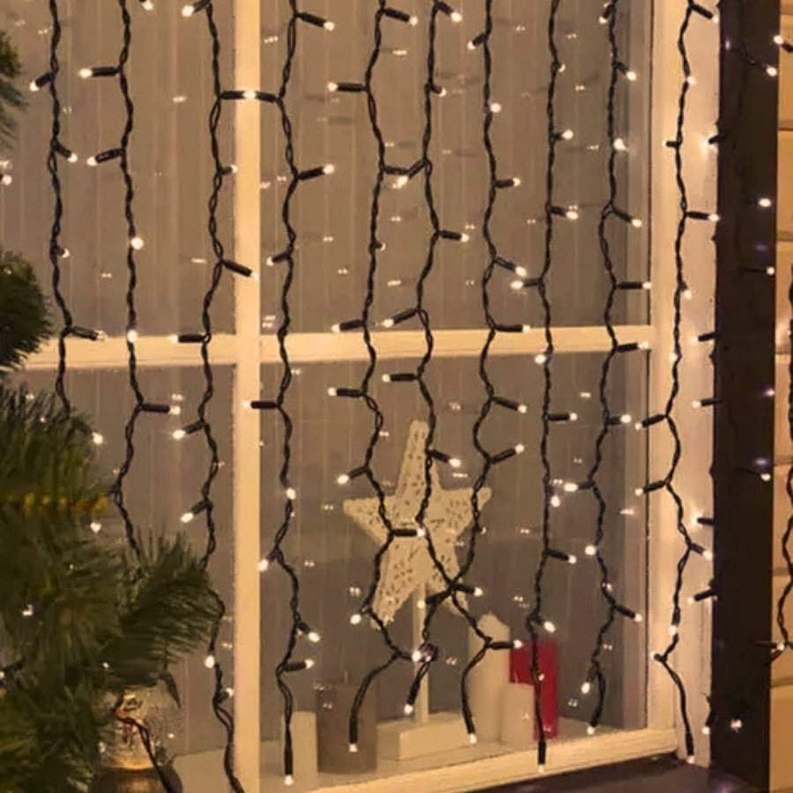 |  | GLI200-220V-D600-H300-10cm-WW-BW |  | Гирлянда светодиодная Icicle Light 2 м, провод ПВХ черный, высота нитей 3 м, шаг нитей и диодов 10 см, 600 диодов, свет постоянный теплый белый | 12180.00 | 12180.00 | 0 |  | остаток 49 | Провод ПВХ черный | Постоянный теплый белый Warm White (2700-2900K) | 600 | 3м | 17W | IP65 | 8 | 220 | Шнур питания 1,5 м в комплекте | 4
 |  | GLI200-220V-D600-H300-10cm-WW-TWF |  | Гирлянда светодиодная Icicle Light 2м, теплый белый, провод ПВХ прозрачный, высота нитей 3м, шаг нитей и диодов 10см,600 диодов, каждый 5 диод мерцает | 13900.00 | 13900.00 | 0 |  | остаток 47 | Провод ПВХ прозрачный | Постоянный теплый белый Warm White (2700-2900K), каждый 5 диод мерцает | 600 | 3м | 35W | IP65 | 8 | 220 | Шнур питания 1,5 м в комплекте | 4
 |  | GLI200-220V-D300-H150-10cm-WW-TWF |  | Гирлянда светодиодная Icicle Light, прозрачный провод 2 м, высота нитей 1,5 м, свет теплый белый, 300 диодов, каждый 5 диод мерцает | 7420.00 | 7420.00 | 0 | 0 | остаток 49 | Провод ПВХ прозрачный | Постоянный теплый белый Warm White (2700-2900K), каждый 5 диод мерцает | 300 | 1,5м | 17W | IP65 | 15 | 220 | Шнур питания 1,5 м в комплекте | 4
 |  | GLI200-220V-D300-H150-10cm-CW-TW |  | Гирлянда светодиодная Icicle Light, прозрачный провод 2 м, высота нитей 1,5 м, свет холодный белый, 300 диодов, постоянное свечение | 6347.00 | 6347.00 | 0 |  | остаток 47 | Провод ПВХ прозрачный | Постоянный холодный белый Cool white (7000-9000K) | 300 | 1,5м | 17W | IP65 | 15 | 220 | Шнур питания 1,5 м в комплекте | 4

ИП Мусатова Мария Геннадьевна ИНН: 230806062720

Световые фигуры
 | «Ugla» — ваш надежный партнер в создании праздника! Офис: 350004, г. Краснодар, ул. Кожевенная 54/1, офис 58 Склад: 196624, г. Санкт-Петербург, Пушкинский район, пос. Шушары, Московское шоссе, д. 19, строение 3
 |  | https://ugla.shop/

 | Определите Вашу скидку на первом листе прайс-заказа и введите ее |  |  |  |  |  |  |  | ВВЕДИТЕ ВАШУ СКИДКУ: 20
Фото |  | Артикул | Наименование | Цена розничная, руб. | Цена с учетом скидки, руб. | Сумма заказа, руб. | Количество ЗАКАЗ | Остаток на складе СПБ, шт | Материал | Мощность, Вт | Степень защиты (IP) | Максимальное количество соединений | Номинальное напряжение (вольт) | Шнур питания, блок питания | Количество в транспортном Коробе
 |  |  |  |  |  |  |  |  | Power (W) IP grade Max. connecting
 |  | GLM-FR-024 | Световая фигура "Олененок" 66*24*70 см | 31504.00 | 31504.00 | 0 |  | остаток 18 | Стеклопластик | 33 | IP65 |  | 24 | Шнур питания 1,5 м, блок питания в комплекте | 1
 |  | GLM-FR-023 | Световая фигура "Олениха" 115*41*121 см | 57757.00 | 57757.00 | 0 |  | остаток 18 | Стеклопластик | 58 | IP65 |  | 24 | Шнур питания 1,5 м, блок питания в комплекте | 1
 |  | GLM-FR-022A | Световая фигура "Олень" 115*73*154 см | 66546.00 | 66546.00 | 0 |  | остаток 18 | Стеклопластик | 64 | IP65 |  | 24 | Шнур питания 1,5 м, блок питания в комплекте | 1
 |  | MF4760-2DH-220V | Item No.: MF4760-2DH-220V Size:70*67 cm Material: Rope light and PMMA board Frame: Aluminum Power cord: 1.5m power cord Voltage: 220V-240V Package: 5pcs/ctn Exp.ctn: | 14300.00 | 14300.00 | 0 |  | предзаказ от 30 | Цвет: Warm White/White | 18W | IP65 |  | 220 | Шнур питания 1,5 м в комплекте | 5
 |  | MF4761-2DH-220V | Item No.: MF4761-2DH-220V Size:100*100 cm Material: Rope light,String light and PMMA board Frame: Aluminum frame with power coating Power cord: 1.5m power cord Voltage: 220V-240V Package: 5pcs/ctn Exp.ctn: | 11830.00 | 11830.00 | 0 |  | предзаказ от 30 | Цвет: Warm White/White | 20W | IP65 |  | 220 | Шнур питания 1,5 м в комплекте | 5
 |  | MF4762-2DH-220V | Item No.: MF4762-2DH-220V Size:70*67 cm Material: Rope Light and PMMA board Frame: Aluminum Power cord: 1.5m power cord Voltage: 220V-240V Package: 5pcs/ctn Exp.ctn: | 14300.00 | 14300.00 | 0 |  | предзаказ от 30 | Цвет: Warm White/White | 18W | IP65 |  | 220 | Шнур питания 1,5 м в комплекте | 5
 |  | MF4763-2DH-220V | Item No.: MF4763-2DH-220V Size: 60*60 cm Material: Rope Light and String Light Frame: Aluminum Power cord: 1.5m power cord Voltage: 220V-240V Package: 5pcs/ctn Exp.ctn: | 11100.00 | 11100.00 | 0 |  | предзаказ от 30 | Цвет: Warm White/White | 17W | IP65 |  | 220 | Шнур питания 1,5 м в комплекте | 5
 |  | MF4771-2DH-220V | Item No.: MF4771-2DH-220V Size: 60*52 cm Material: Rope light and PMMA board Frame: Aluminum Power cord: 1.5m power cord Voltage: 220V-240V Package: 5pcs/ctn Exp.ctn: | 11170.00 | 11170.00 | 0 |  | предзаказ от 30 | Цвет: Warm White/White | 17W | IP65 |  | 220 | Шнур питания 1,5 м в комплекте | 5
 |  | MF4772-2DH-220V | Item No.: MF4772-2DH-220V Size: 70*70 cm Material: Rope Light and String light Frame: Aluminum Power cord: 1.5m power cord Voltage: 220V-240V Package: 5pcs/ctn Exp.ctn: | 12030.00 | 12030.00 | 0 |  | предзаказ от 30 | Цвет: Warm White/White | 18W | IP65 |  | 220 | Шнур питания 1,5 м в комплекте | 5
 |  | MF4773-2DH-220V | Item No.: MF4773-2DH-220V Size: 90*78 cm Material: Rope light and PMMA board Frame: Aluminum Power cord: 1.5m power cord Voltage: 220V-240V Package: 5pcs/ctn Exp.ctn: | 16800.00 | 16800.00 | 0 |  | предзаказ от 30 | Цвет: Warm White/White | 20W | IP65 |  | 220 | Шнур питания 1,5 м в комплекте | 5
 |  | MF4775-2DH-220V | Item No.: MF4775-2DH-220V Size: 60*52 cm Material: Rope light and PMMA board Frame: Aluminum Power cord: 1.5m power cord Voltage: 220V-240V Package: 5pcs/ctn Exp.ctn: | 8960.00 | 8960.00 | 0 |  | предзаказ от 30 | Цвет: Warm White/White | 17W | IP65 |  | 220 | Шнур питания 1,5 м в комплекте | 5
 |  | MF4795-2DH-220V | Item No.: MF4795-2DH-220V Size: 60* 52 cm Material: Rope light Frame: Aluminum Power cord: 1.5m power cord Voltage: 220V-240V Package: 5pcs/ctn Exp.ctn: | 9400.00 | 9400.00 | 0 |  | предзаказ от 30 | Цвет: White | 17W | IP65 |  | 220 | Шнур питания 1,5 м в комплекте | 5
 |  | MF4796-2DH-220V | Item No.: MF4796-2DH-220V Size: 70 *61 cm Material: Rope light and PMMA board Frame: Aluminum Power cord: 1.5m power cord Voltage: 220V-240V Package: 5pcs/ctn Exp.ctn: | 15400.00 | 15400.00 | 0 |  | предзаказ от 30 | Цвет: White | 18W | IP65 |  | 220 | Шнур питания 1,5 м в комплекте | 5
 |  | MF4797-2DH-220V | Item No.: MF4797-2DH-220V Size: 90*78 cm Material: Rope light and PMMA board Frame: Aluminum Power cord: 1.5m power cord Voltage: 220V-240V Package: 5pcs/ctn Exp.ctn: | 23000.00 | 23000.00 | 0 |  | предзаказ от 30 | Цвет: White | 20W | IP65 |  | 220 | Шнур питания 1,5 м в комплекте | 5
 |  | MF4798-2DH-220V | Item No.: MF4798-2DH-220V Size: 70*61 cm Material: Rope light and PMMA board Frame: Aluminum Power cord: 1.5m power cord Voltage: 220V-240V Package: 5pcs/ctn Exp.ctn: | 34600.00 | 34600.00 | 0 |  | предзаказ от 30 | Цвет: White | 18W | IP65 |  | 220 | Шнур питания 1,5 м в комплекте | 5
 |  | MF4799-2DH-220V | Item No.: MF4799-2DH-220V Size: 60*52 cm Material: Rope light Frame: Aluminum Power cord: 1.5m power cord Voltage: 220V-240V Package: 5pcs/ctn Exp.ctn: | 9400.00 | 9400.00 | 0 |  | предзаказ от 30 | Цвет: White | 17W | IP65 |  | 220 | Шнур питания 1,5 м в комплекте | 5
 |  | MF4808-2DH-220V | Item No.: MF4808-2DH-220V Size: 70*70 cm Material: Rope light and PMMA board Frame: Aluminum Power cord: 1.5m power cord Voltage: 220V-240V Package: 5pcs/ctn Exp.ctn: | 13000.00 | 13000.00 | 0 |  | предзаказ от 30 | Цвет: Warm White/White | 18W | IP65 |  | 220 | Шнур питания 1,5 м в комплекте | 5
 |  | MF4809-2DH-220V | Item No.: MF4809-2DH-220V Size: 90*90 cm Material: Rope light and PMMA board Frame: Aluminum Power cord: 1.5m power cord Voltage: 220V-240V Package: 5pcs/ctn Exp.ctn: | 24600.00 | 24600.00 | 0 |  | предзаказ от 30 | Цвет: White | 20W | IP65 |  | 220 | Шнур питания 1,5 м в комплекте | 5
 |  | MF4810-2DH-220V | Item No.: MF4810-2DH-220V Size: 70*70 cm Material: Rope light and PMMA board Frame: Aluminum Power cord: 1.5m power cord Voltage: 220V-240V Package: 5pcs/ctn Exp.ctn: | 15400.00 | 15400.00 | 0 |  | предзаказ от 30 | Цвет: Warm White/White | 18W | IP65 |  | 220 | Шнур питания 1,5 м в комплекте | 5
 |  | MF4819-2DH-220V | Item No.: MF4819-2DH-220V Size: 88*49 cm Material: Strip light and PMMA board Without frame Power cord: 1.5m power cord Voltage: 220V-240V Package: 5pcs/ctn Exp.ctn: | 10300.00 | 10300.00 | 0 |  | предзаказ от 30 | Цвет: Warm White | 18W | IP65 |  | 220 | Шнур питания 1,5 м в комплекте | 5
 |  | MF4820-2DH-220V | Item No.: MF4820-2DH-220V Size: 75*60 cm Material: Strip light and PMMA board Without frame Power cord: 1.5m power cord Voltage: 220V-240V Package: 5pcs/ctn Exp.ctn: | 9000.00 | 9000.00 | 0 |  | предзаказ от 30 | Цвет: Warm White | 18W | IP65 |  | 220 | Шнур питания 1,5 м в комплекте | 5
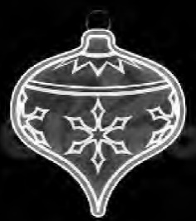 |  | MF4821-2DH-220V | Item No.: MF4821-2DH-220V Size: 75*63 cm Material: Strip light and PMMA board Without frame Power cord: 1.5m power cord Voltage: 220V-240V Package: 5pcs/ctn Exp.ctn: | 20060.00 | 20060.00 | 0 |  | предзаказ от 30 | Цвет: White | 18W | IP65 |  | 220 | Шнур питания 1,5 м в комплекте | 5
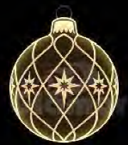 |  | MF4822-2DH-220V | Item No.: MF4822-2DH-220V Size: 75*60 cm Material: Strip light and PMMA board Without frame Power cord: 1.5m power cord Voltage: 220V-240V Package: 5pcs/ctn Exp.ctn: | 9800.00 | 9800.00 | 0 |  | предзаказ от 30 | Цвет: Warm White | 18W | IP65 |  | 220 | Шнур питания 1,5 м в комплекте | 5
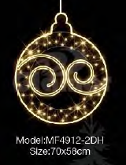 |  | MF4912-2DH-220V | Item No.: MF4912-2DH-220V Size: 70*58cm Material: LED rope light, LED string light Frame: Aluminum Power cord: 1.5m power cord Voltage: 220V-240V Package: Exp.ctn: | 11990.00 | 11990.00 | 0 |  | предзаказ от 30 | Цвет: Warm White | 18W | IP65 |  | 220 | Шнур питания 1,5 м в комплекте | 5
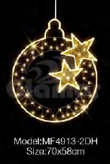 |  | MF4913-2DH-220V | Item No.: MF4913-2DH-220V Size: 70*58cm Material: LED rope light, LED string light and PVC garland Frame: Aluminum Power cord: 1.5m power cord Voltage: 220V-240V Package: Exp.ctn: | 11850.00 | 11850.00 | 0 |  | предзаказ от 30 | Цвет: Warm White | 18W | IP65 |  | 220 | Шнур питания 1,5 м в комплекте | 5
 |  | MF4919-2DH-220V | Item No.: MF4919-2DH-220V Size: 90*70cm Material: LED rope light, LED string light and PVC garland Frame: Aluminum with gold coating Power cord: 1.5m power cord Voltage: 220V-240V Package: Exp.ctn: | 13850.00 | 13850.00 | 0 |  | предзаказ от 30 | Цвет: Warm White | 18W | IP65 |  | 220 | Шнур питания 1,5 м в комплекте | 5
 |  | MF4920-2DH-220V | Item No.: MF4920-2DH-220V Size: 120*65cm Material: LED rope light, LED string light and PVC garland Frame: Aluminum with gold coating Power cord: 1.5m power cord Voltage: 220V-240V Package: Exp.ctn: | 21000.00 | 21000.00 | 0 |  | предзаказ от 30 | Цвет: Warm White | 20W | IP65 |  | 220 | Шнур питания 1,5 м в комплекте | 5
 |  | MF4921-2DH-220V | Item No.: MF4921-2DH-220V Size: 100*75cm Material: LED rope light, LED string light and PVC garland Frame: Aluminum with gold coating Power cord: 1.5m power cord Voltage: 220V-240V Package: Exp.ctn: | 15000.00 | 15000.00 | 0 | 0 | предзаказ от 30 | Цвет: Warm White | 20W | IP65 |  | 220 | Шнур питания 1,5 м в комплекте | 5
 |  | MF4922-2DH-220V | Item No.: MF4922-2DH-220V Size: 95*72cm Material: LED rope light, LED string light and PVC garland Frame: Aluminum with gold coating Power cord: 1.5m power cord Voltage: 220V-240V Package: Exp.ctn: | 15000.00 | 15000.00 | 0 |  | предзаказ от 30 | Цвет: Warm White | 20W | IP65 |  | 220 | Шнур питания 1,5 м в комплекте | 5
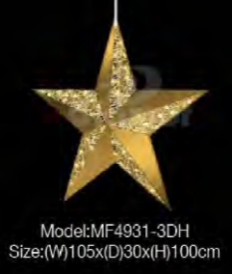 |  | MF4931-3DH-220V | Item No.: MF4931-3DH-220V Size: (W)105*(D)30*(H)100cm Material: LED string light, PVC net and PMMA board Frame: Aluminum with gold coating Power cord: 1.5m power cord Voltage: 220V-240V Package: Exp.ctn: | 36100.00 | 36100.00 | 0 |  | предзаказ от 30 | Цвет: Warm White | 20W | IP65 |  | 220 | Шнур питания 1,5 м в комплекте | 5
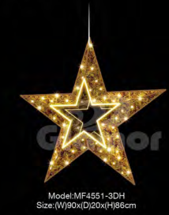 |  | MF4551-3DH-220V | Item No.: MF4551-3DH-220V Size: 90*20*86cm Material: Led rope light, LED string light and PVC garland Frame: Aluminum Power cord: 1.5m power cord Voltage: 220V-240V Package: 5pcs/ctn Exp.ctn: | 42000.00 | 42000.00 | 0 |  | предзаказ от 30 | Цвет: Warm White | 20W | IP65 |  | 220 | Шнур питания 1,5 м в комплекте | 5
 |  | MF3275-2DH-220V | Item No.:MF3275-2DH-220V Article:Shinning Star Series Size:100*95cm Material: Rope light and string light and PMMA board Frame: Aluminum Power cord: 1.5m Voltage: 220V-240V Package: 5pcs/ctn Exp.ctn: cm | 21000.00 | 21000.00 | 0 |  | предзаказ от 30 | Цвет: White | 20W | IP65 |  | 220 | Шнур питания 1,5 м в комплекте | 5
 |  | MF3276-2DH-220V | Item No.:MF3276-2DH-220V Article:Shinning Star Series Size:90*86 cm Material:Rope light and string light and PMMA board Frame: Aluminum Power cord: 1.5m Voltage: 220V-240V Package: 5pcs/ctn Exp.ctn: cm | 17800.00 | 17800.00 | 0 |  | предзаказ от 30 | Цвет: Warm White | 20W | IP65 |  | 220 | Шнур питания 1,5 м в комплекте | 5
 |  | MF4014-2DH-24V | Item No.:MF4014-2DH-24V Article:Courage Series Size:180*110cm Material: Neon Flex light Frame: Aluminum Power cord: 1.5m Voltage: 24V Package: 5pcs/ctn Exp.ctn: | 33000.00 | 33000.00 | 0 |  | предзаказ от 30 | Цвет: Warm White | 20W | IP65 |  | 220 | Шнур питания 1,5 м в комплекте | 5
 |  | MF4011-2DH-24V | Item No.:MF4011-2DH-24V Article:Childlike Series Size:120*77cm Material: Neon Flex Light Frame: Aluminum Power cord: 1.5m power cord, with power supply Voltage: 24V Package: 5pcs/ctn Exp.ctn: cm | 19900.00 | 19900.00 | 0 |  | предзаказ от 30 | Цвет: Warm White | 20W | IP65 |  | 220 | Шнур питания 1,5 м в комплекте | 5
 |  | GLM-FR-001 | Item No.: GLM-FR-001 Size: 28*38*40cm Material: Glass fiber reinforced plastics Power cord: 1.5m power cord, with power supply Voltage: 24V Package: Exp.ctn: | 24000.00 | 24000.00 | 0 |  | предзаказ от 20 | Цвет: White LED with colorful skin | 33W | IP65 |  | 24 | Шнур питания 1,5 м в комплекте | 1
 |  | GLM-FR-002 | Item No.: GLM-FR-002 Size: 37*26*39cm Material: Glass fiber reinforced plastics Power cord: 1.5m power cord, with power supply Voltage: 24V Package: Exp.ctn: | 24000.00 | 24000.00 | 0 |  | предзаказ от 20 | Цвет: White LED with colorful skin | 33W | IP65 |  | 24 | Шнур питания 1,5 м в комплекте | 1
 |  | GLM-FR-059 | Item No.: GLM-FR-059 Size: 75*35*130cm Material: Glass fiber reinforced plastics Power cord: 1.5m power cord, with power supply Voltage: 24V Package: Exp.ctn: | 58700.00 | 58700.00 | 0 |  | предзаказ от 20 | Цвет: White LED with colorful skin | 58W | IP65 |  | 24 | Шнур питания 1,5 м в комплекте | 1
 |  | GLM-FR-061 | Item No.: GLM-FR-061 Size: 46*30*50cm Material: Glass fiber reinforced plastics Power cord: 1.5m power cord, with power supply Voltage: 24V Package: Exp.ctn: | 26700.00 | 26700.00 | 0 |  | предзаказ от 20 | Цвет: White LED with colorful skin | 33W | IP65 |  | 24 | Шнур питания 1,5 м в комплекте | 1
 |  | GLM-FR-060 | Item No.: GLM-FR-060 Size: 73*50*130cm Material: Glass fiber reinforced plastics Power cord: 1.5m power cord, with power supply Voltage: 24V Package: Exp.ctn: | 70700.00 | 70700.00 | 0 |  | предзаказ от 20 | Цвет: White LED with colorful skin | 60W | IP65 |  | 24 | Шнур питания 1,5 м в комплекте | 1

ИП Мусатова Мария Геннадьевна ИНН: 230806062720

